Протокол
 | Регион: | Таймырский
 | Предмет: | Право
 | Дата проведения: | 2019-10-01
 | Место проведения: | ТМКОУ "Диксонская средяя школа "
Председатель жюри: |  | Низовцева Джамиля Ахмедулловна
№ | Фамилия | Имя | Отчество | Пол | Дата рождения | ОВЗ | Наличие гражданства РФ | Уровень (класс) обучения | Тип диплома (победитель, призёр) | Балл за теорию | Общий балл | % качества | Учитель-наставник (ФИО полностью)
1 | Огородник | Алексей | Александрович | м | 2005-05-12 | нет | да | 8 | Участник | 38.00 | 38.00 | 38.00 | Погорельская Елена Ахъятовна
2 | Красильникова | Анастасия | Александровна | ж | 2004-06-10 | нет | да | 9 | Участник | 34.00 | 34.00 | 34.00 | Погорельская Елена Ахъятовна
3 | Котова | Алена | Юрьевна | Ж | 2003-09-30 | нет | да | 10 | Победитель | 54.00 | 54.00 | 54.00 | Погорельская Елена Ахъятовна
4 | Низовцева | Ирина | Евгеньевна | ж | 2002-09-10 | нет | да | 11 | Победитель | 54.00 | 54.00 | 54.00 | Погорельская Елена Ахъятовна
5 | Корюкова | Анастасия | Эдуардовна | ж | 2002-09-13 | нет | да | 11 | Участник | 33.00 | 33.00 | 33.00 | Погорельская Елена Ахъятовна

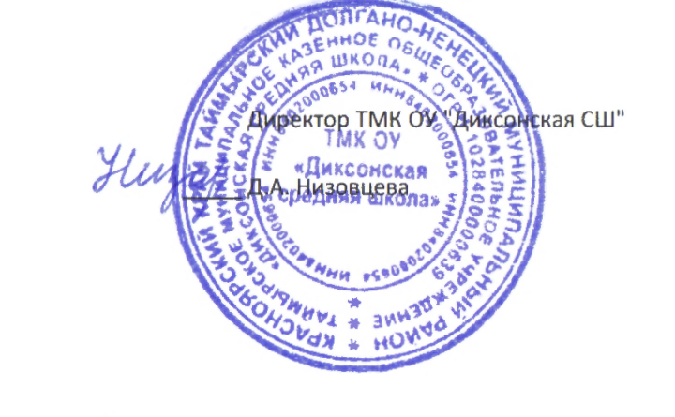

 |  |  |  |  | Директор ТМК ОУ "Диксонская СШ"

 |  |  |  | _____ | Д.А. Низовцева

